①
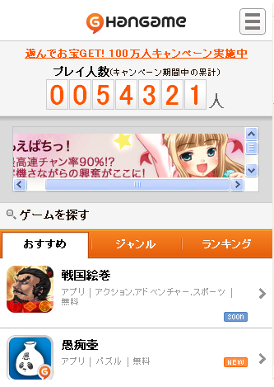

初期ロード時はランダムに数値を回して
桁が低い方か順番に数字をストップさせてください。

②
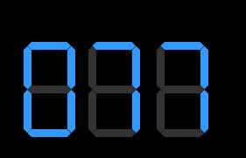
canvasを使ってデジタル時計のように作成してください。
(sample)
http://www.tees.ne.jp/~su-zu-ki/d/w/w.htm

